상품제안서
내츄럴 색연필 3p바닐라원통세트 | 상품코드: S03215

 |  |  |  |  |  |  | 02-713-8555 | www.synergygift.co.kr
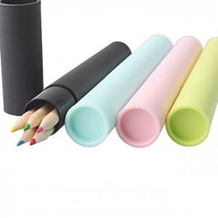

【상세/제작정보】 | 기본수량 미만시 도당 10000원 추가됩니다

【인쇄/포장옵션】 | 실크 / 포장불가능

【공급단가】 | 수량 | 500~ | 1,000~ | 2,000~ | 3,000~ | 5,000~
*VAT별도 | 단가 | 760원 | 740원 | 710원 | 680원 | 660원

【상품 URL】 | https://www.synergygift.co.kr:443/src/goods_detail.php?gdno=6885

